상품제안서
나오 디지털 무선진동 마사지건 NAO-H5900G | 상품코드: F24931

 |  |  |  |  |  |  | 02-412-0044 | www.easy1.co.kr
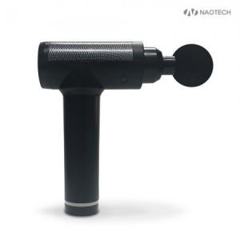

【상세/제작정보】 | ※ 스티커 부착시 별도 문의 부탁드립니다.

【인쇄/포장옵션】 | 레이저, 풀칼라 / 포장지포장

【공급단가】 | 수량 | 50~ | 100~ | 500~ | 1,000~ | 2,000~
*VAT별도 | 단가 | 48,450원 | 47,700원 | 46,590원 | 44,720원 | 42,860원

【상품 URL】 | http://www.easy1.co.kr/src/goods_detail.php?gdno=24931

